Plantilla 1
 |  |  |  |  |  |  |  |  |  | 16-HS80-8000-00006 Rev.C
PROCEDIMIENTO ESPECIFICO DE MAQUINARIA Y EQUIPO LOCK/TAG/TRY

MAQUINA O EQUIPO |  | HOUSING ATTACH INFURROW / ST4 |  | LINEA 211 (BACK END) |  |  | Propósito: definir el método correcto de bloqueo para servicio
# SERIE |  | JFN-HOU-INF-00397 |  | FABRICANTE Armi |  |  | 1.- Acordonar el area de trabajo y notificar a los empleados afectados que se va aplicar el procedimiento LOCK/TAG/TRY en el equipo. 2.- Apagar el equipo adecuadamente, usando los procedimientos normales de apagado o paro. 3.- Identifique y aplique LTT a las energias identificadas que se indican en la parte de abajo. LIBERA, DISIPA, todas las energías residuales o almacenadas. 4.- Si el equipo va a estar fuera de servicio, colocar otro candado que no sea el LoTo de una sola llave y etiqueta " FUERA DE SERVICIO" (BLOQUEO PROLONGADO), y si el equipo quedara fuera de servicio por tiempo indefinido colocar candado Negro con la tarjeta "Fuera de Servicio". 5.- Para lockout de grupo utilice portacandado tipo araña (dispositivo de candado multiple).
ID | JFN-00397 |  |  | MODELO N/A (confirmar)
Imágenes de los puntos específicos de bloqueo de energía
*NO INTENTE BLOQUEAR EL EQUIPO A MENOS QUE SEA UNA PERSONA AUTORIZADA Y ENTRENADA PARA HACERLO *INTENTE PRENDER EL EQUIPO PARA ASEGURAR QUE ESTA BLOQUEADO CORRECTAMENTE Y QUE NO EXISTE ENERGIA RESIDUAL

 |  |  |  |  |  |  | Verificación del aislamiento de energía
PROCESO LOTO |  |  |  |  |  |  |  | Verifique que la maquina no enciende. El equipo o máquina debe estar en este momento en un estado de "CERO ENERGIA". Inicie el proceso de reparación o mantenimiento. Cuando un equipo que se le aplica Bloqueo Prolongado y permanece en área de producción, el personal de mantenimiento que autorizó debe verificar que todas las fuentes fueron aisladas correctamente con candado y etiqueta correspondiente.
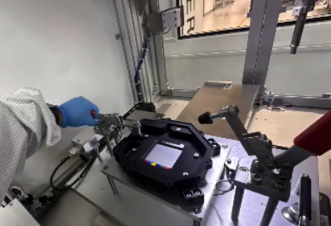

 |  |  |  |  |  |  |  | FUENTES Y TIPOS DE ENERGIA ALMACENADA
 |  |  |  |  |  |  |  |  | LIBERACION ELECTRICA | Localiza, desconecta y libera toda la energía eléctrica almacenada. Permite o espera, si tienes capacitores, estos se descargan en un tiempo de 2 a 5 minutos.




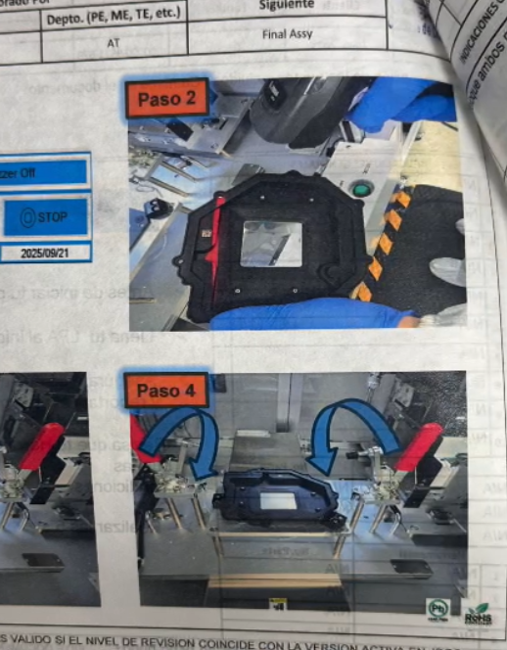
 |  |  |  |  |  |  |  | UBICACION DE BLOQUEO
 |  |  |  |  |  |  |  |  | BLOQUEO ENERGIA ELECTRICA | Ver placa de datos del equipo

 |  |  |  |  |  |  |  | IDENTIFICACION DE DISPOSITIVOS
 |  |  |  |  |  |  |  |  | Switch general de desconexión |  |  | NUMERO DE CANDADOS A UTILIZAR
 |  |  |  |  |  |  |  |  |  |  |  | 1

 |  |  |  |  |  |  |  | Instruciones para el retorno del equipo o maquinaria a servicio
 |  |  |  |  |  |  |  | Antes de entregar el equipo al usuario verifique lo siguiente: Todas las partes del equipo o maquinaría están en su sitio, conectadas y aseguradas correctamente. Guardas, interlocks, cortinas de luz y otros dispositivos de seguridad han sido reinstalados y su funcionamiento ha sido probado exitosamente. El equipo no se entrega en modo mantenimiento

PROCESO SOFT LOTO

 |  |  |  |  |  |  |  | EQUIPO DE PROTECCION PERSONAL |  |  | Equipo de protección ESD
 |  |  |  |  |  |  |  |  | Zapato de seguridad |  |  | Requerido
 |  |  |  |  |  |  |  |  | Guantes de latex |  |  | No requerido
 |  |  |  |  |  |  |  |  |  |  |  | Prohibido
AUTORIZACIÓN HSE: | Pendiente de asignar / EHS | Pendiente de asignar | Pendiente de asignar / Automatización |  | Revisado por SME | Pendiente de asignar / SME | Revisiones Anuales o MoC : (Colocar Etiqueta) | Marcar la renovacion anual con una etiqueta si no hay cambio o modificaciones

FECHA : | 23-Sep-2026 | 2026-09-23 | 10-Sep-2025 |  | 2026-09-23 | 10-Sep-2025
 |  |  |  |  |  |  |  | No. Documento: 16-HS00-8018-00477 |  |  | Revisión A

Definiciones
Definiciones |  | 16-HS80-8000-00006 Rev.C

SOFT LOTO: | Uso de un enclavamiento para garantizar que la maquinaria / sistema no se inicie mientras se realizan tareas menores
LOTO: | Bloqueo de fuentes de energia y la liberacion de estas
Paro de emergencia : | Dispositivo para equipos de parada de emergencia y elimina la energía de fuentes de peligro (eléctricas, hidráulicas, neumáticas, químicas, etc.) NOTA: No es un dispositivo para bloqueo en actividades de mantenimiento , funcionamiento estandar , es una medida de protección adicional, No lo es y No debe utilizarse como sustituto de la protección adecuada del equipo
Liberacion: | Purgar toda la energia almacenada en lineas o equipo
Bloqueo: | La colocación de un candado con llave en un dispositivo de aislamiento de energía
Energía almacenada (residual): | Es la energía del sistema que no se está utilizando pero esta presente para realizar el trabajo.
Energía: | Capacidad que tiene los cuerpos para producir un trabajo en forma de movimiento, luz, calor, etc.
Tareas o servicios menores : | Son las actividades que se realizan dentro de las actividades rutinarias, operación normal , son actividades para proceso productivo y NO incluye los mantenimientos
 Ejemplos de algunas energías almacenadas (residuales):

